Estadísticas
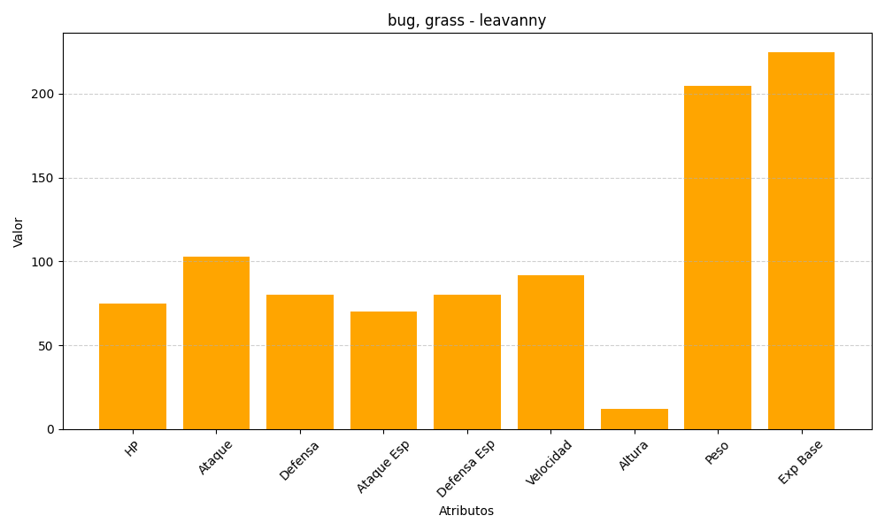
ID | Nombre | Tipo | HP | Ataque | Defensa | Ataque Especial | Defensa Especial | Velocidad | Altura | Peso | Experiencia Base
542 | leavanny | bug, grass | 75 | 103 | 80 | 70 | 80 | 92 | 12 | 205 | 225

